mockup
tổng số giờ làm việc của tất cả các task trong ngày phải >0 và <=24

người đã đăng nhập có thể thêm sửa báo cáo của mình
mà nếu có quyền hạn có thể sửa báo cáo của người khác
nếu không có quyền chỉ có thể xem mà không thể sửa báo cáo của người khác
quản lý dự án và giám đốc có quyền approve báo cáo của cấp dưới
nhưng nếu báo cáo đó đã có người có quyền cao hơn mình approve thì mình không thể approve trồng lên được

giao diện của nhân viên bình thường sau khi login | giao diện tìm kiếm khi ra nhiều kết quả trùng tên và có thể edit báo cáo của người khác

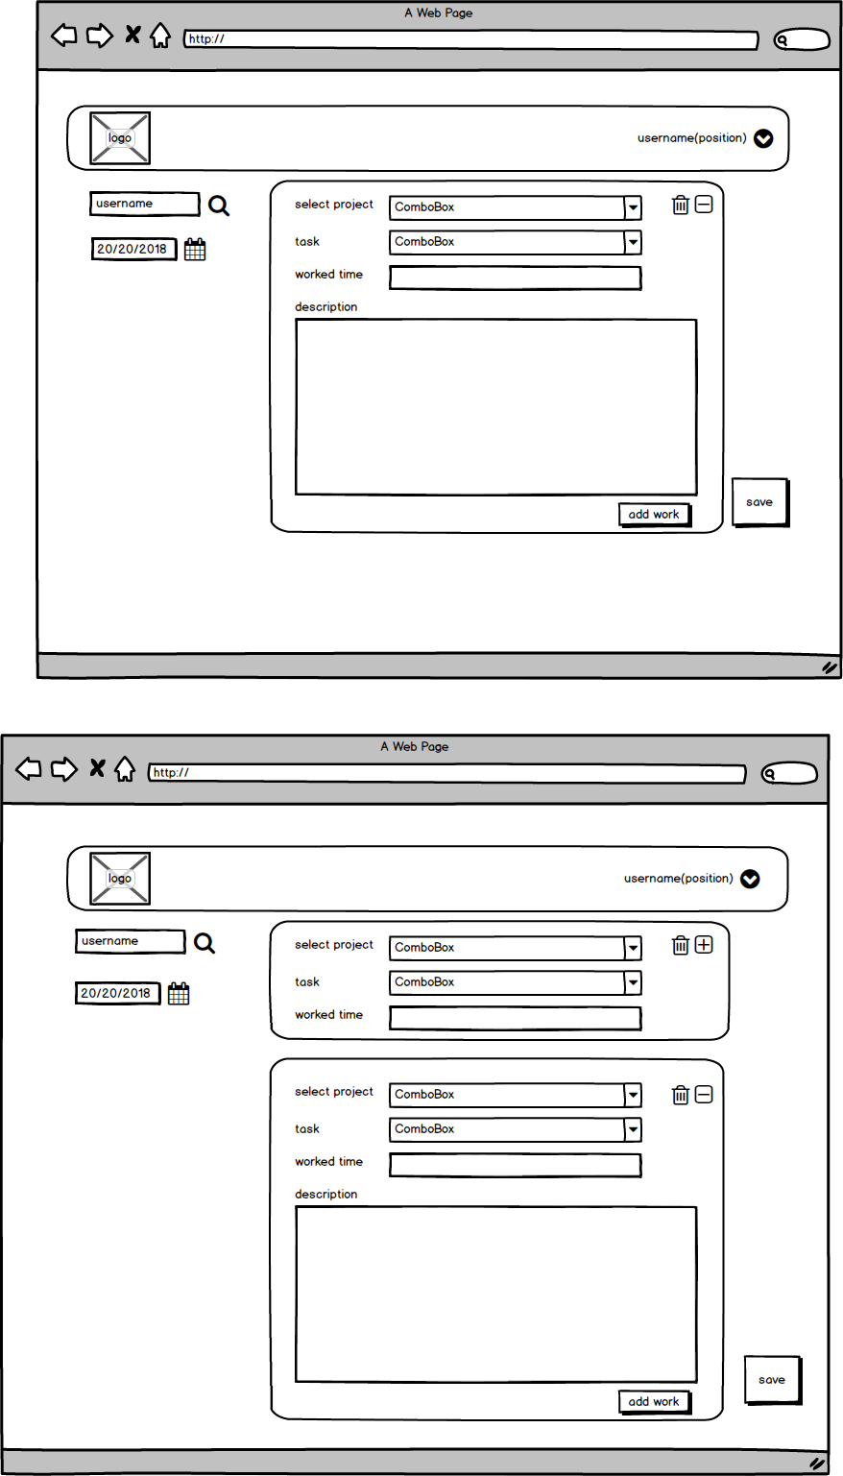
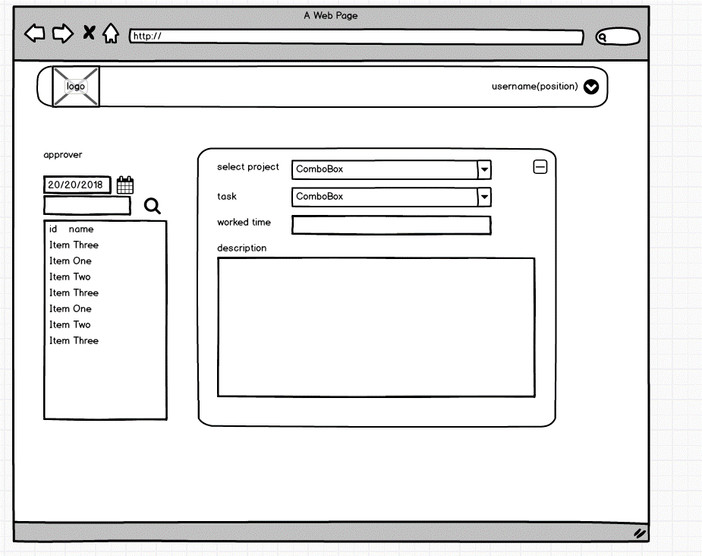

 |  | e

mockup PM
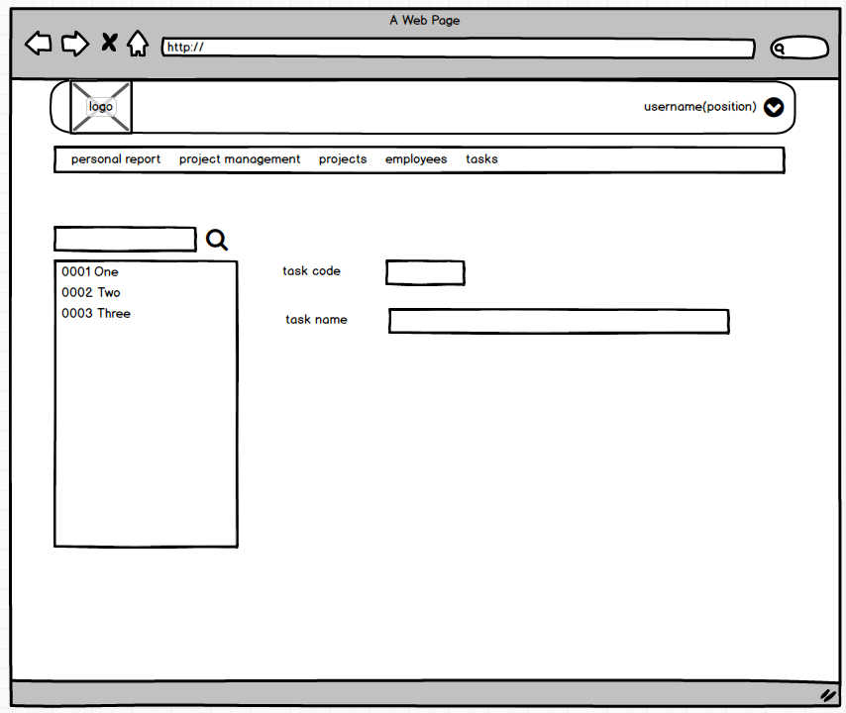
người quản lý dự án có thể xem được tổng thời gian thực hiện của tất cả các task hay của từng task của 1 dự án

liệt kê giờ làm của các task
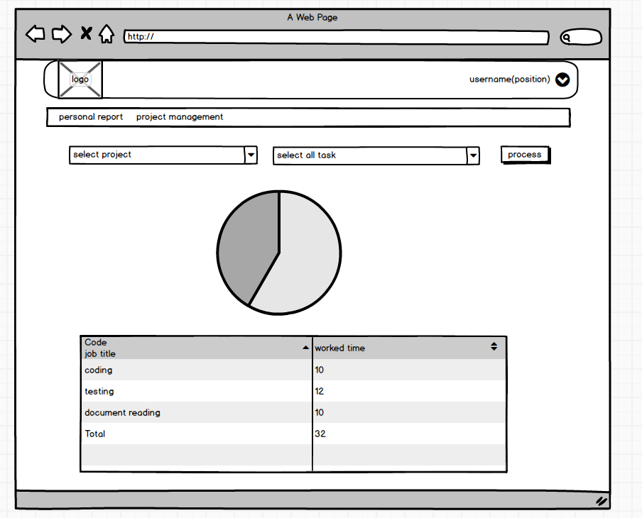

có thể xem dược thời gian làm việc của các task của một hay nhiều nhân viên trong một khoảng thời gian chỉ định
liệt kê giờ làm của từng nhân viên

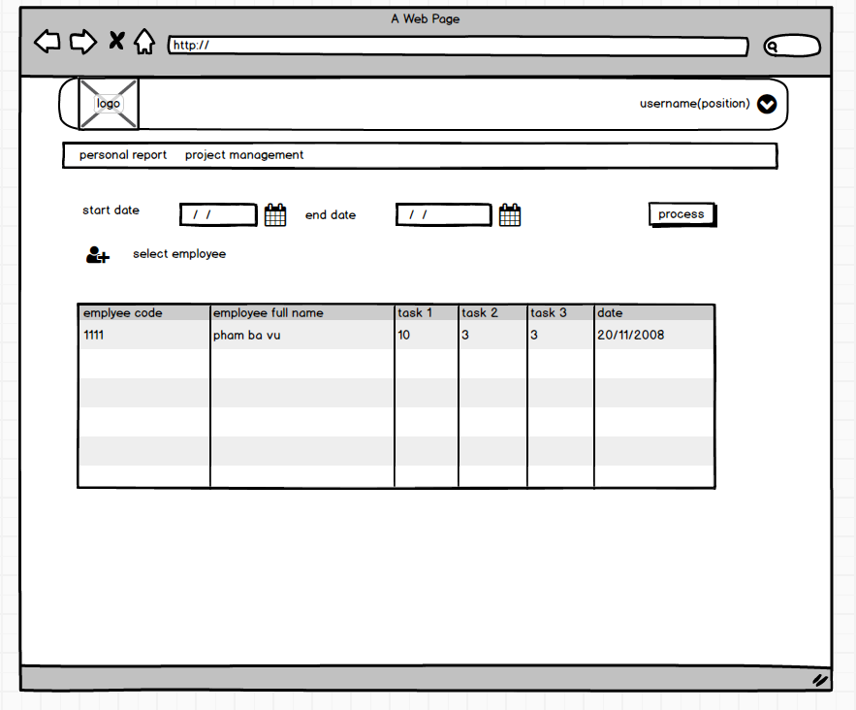

 | khi click bên trái thì bên phải sẽ show ra thông tin của item vừa được click
 | sắp xếp các project theo thứ tự code tăng dần
 | tìm kiếm project theo dạng filter

 | giao diện đăng ký project

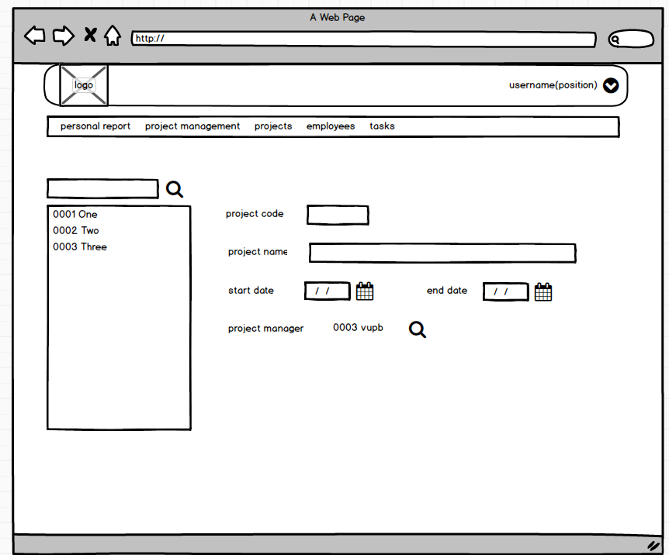

 | giao diện đăng ký task mới

